VACANCES SCOLAIRES
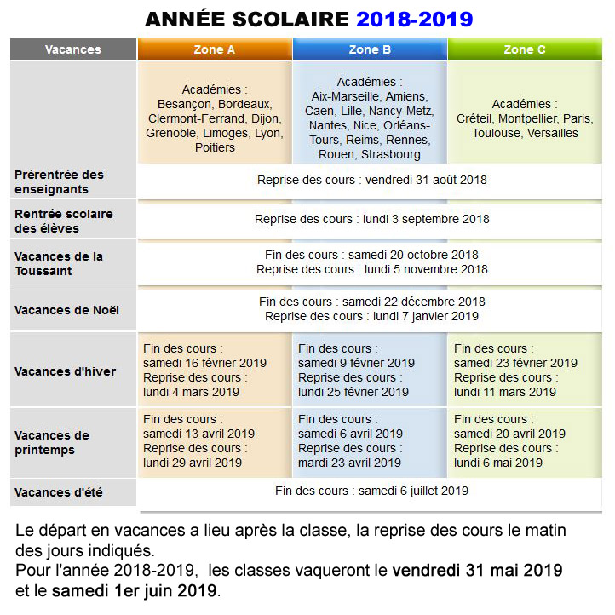

ZONE A
Académie | District (Département) | Région BW
Clermont Ferrand : | District Auvergne (03 - 15 - 43 - 63) | ARA
Grenoble : | District Rhône-Alpes Sud (07 - 26 - 38 - 73 - 74)
Lyon : | District Rhône-Alpes Nord (01 - 42 - 69)
Besançon : | District Franche Comté (25 - 39 - 70 - 90) | BFC
Dijon : | District Bourgogne (21 - 58 - 71 - 89)
Bordeaux : | District Aquitaine (24 - 33 - 40 - 47 - 64) | NAQ
Limoges : | District Limousin (19 - 23 - 87)
Poitiers : | District Poitou Charentes (16 - 17 - 79 - 86)

ZONE B
Académie | District (Département) | Région BW
Rennes : | Région Bretagne (22 - 29 - 35 - 56) | BRE
Orléans-Tours : | Région CVL (18 - 28 - 36 - 37 - 41 -45) | CVL
Strasbourg : | District Alsace (67 - 68) | GRE
Reims : | District Champagne-Ardenne (08 - 10 - 51 - 52)
Nancy-Metz : | District Lorraine (54 - 55 - 57 - 88)
Amiens : | District Sud (02 - 60 - 80) | HDF
Lille : | District Nord (59 - 62)
Rouen : | District Nord (27 - 76) | NOR
Caen : | District Sud (14 - 50 - 61)
Nantes : | Région PDL (44 - 49 - 53 - 72 - 85) | PDL
Aix-Marseille : | District Provence-Alpes (04 - 05 - 13 - 84) | PAC
Nice : | District Côte d'Azur (06 - 83)

ZONE C
Académie | District (Département) | Région BW
Créteil | (77 - 93 - 94) | IDF
Paris | (75)
Versailles | (78 - 91 - 92 - 95)
Montpellier | District Languedoc-Roussillon (11 - 30 - 34 - 48 - 66) | OCC
Toulouse | District Midi-Pyrénées (09 - 12 - 31 - 32 - 46 - 65 - 81 - 82)

